Tabelle1
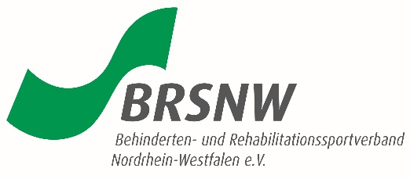

Behinderten- und Rehabilitations-
Sportverband NRW e. V.
Geschäftsstelle
Friedrich-Alfred-Allee 10
47055 Duisburg

Bestätigung einer Zweitmitgliedschaft
Hiermit wird bestätigt, dass sich Frau/Herr
wohnhaft
ordentliches Mitglied des Vereins
Name des Vereins: | Ort, Datum

Unterschrift 1. Vorsitzender

Hiermit wird bestätigt, daß sich Frau/Herr

wohnhaft

in Form einer Zweitmitgliedschaft in dem Verein
eingetreten ist.

Name des Vereins: | Ort, Datum

Unterschrift 1. Vorsitzender

Der/dem oben
Genannten wird bestätigt, dass sie/er

in dem Verein
eine Zweitmitgliedschaft erworben hat.
Die BRSNW-Geschäftsstelle hat Kenntnis.

Die Spielberechtigung für die Spielart
ist erteilt.

Duisburg, den
 |  | Unterschrift

